SLA_계산식
서비스 수준 계약 (SLA) |  |  |  | 월간 99.99% 가동률의 경우 만약 한달이 30일이라고 가정하고 uptime/downtime은 아래와 같습니다. - uptime : 29일 23시간 55분 41초 - downtime : 4분 19초 | 이용약관 | 서비스 제공 수준 협약(SLA)
 |  |  |  |  | 제1조 (목적) 본 서비스 제공 수준 협약(이하 "본 SLA")은 스마일서브(이하 "회사")의 책임 있는 사유로 서비스 장애가 발생하였고, 그로 인해 사용자(이하 "고객")가 손해를 입은 경우 보상의 범위를 명확히 규정하는데 있습니다. 본 SLA에 규정되어 있지 않은 내용은 서비스 이용 약관의 조건을 따르며, 상충되는 내용이 있을 경우에는 본 SLA를 우선합니다. 제2조 (손해배상의 범위) ① 회사는 회사가 제공하는 서비스에 대하여 월 가용성 99.9%를 보장하며, 회사의 명백한 귀책 사유로 제시한 가용성에 충족하지 않는 경우 고객의 청구에 의해 손해를 배상합니다. 가용성이란 정해진 서비스 운영 시간(예정된 가동시간) 대비 서비스에 접속이 가능한 시간(실제 가동시간)의 비율을 의미합니다. ② 서비스 장애 시간은 서비스를 이용하지 못한 사실을 고객이 회사에 통보하여 회사가 확인한 시점(또는 그 전에 회사가 그 사실을 알았거나 알 수 있게 된 시점)부터 측정됩니다. 서비스 장애란 회사가 제공하는 서비스로의 직·간접적인 접근이 지속적으로 불가한 상황을 의미합니다. ③ 손해배상금액의 산정은 서비스 제공 중지 시간에 대하여 최근 3개월(3개월 미만인 경우는 장애 해당 기간 적용)의 일일 평균요금을 24(시간)로 나눈 수를 서비스 장애시간과 곱하여 산출한 금액의 24배를 기준으로 하여 협의 후 배상합니다. 단 서비스 장애시간이 1시간 미만인 경우에는 1시간으로 합니다. ④ 서비스 장애로 인하여 데이터가 망실되는 사고가 발생한 경우 해당 서비스 1일 이용 요금의 300배를 손해배상금액으로 산정해 배상합니다. ⑤ 고객이 데이터 망실에 대하여 손해배상을 청구하고자 하는 경우 이에 대한 사유, 청구액과 산출 근거, 장애 상세 내용을 기재하여 회사에 서면으로 신청해야 합니다. · 월 가용성(%)=(1-월 장애시간의 합/월 서비스 시간)×100 · 손해배상금액 = (최근3개월의 서비스 이용 요금의 1일평균요금/24시간×서비스 장애시간)×24 · 데이터망실에 대한 손해배상금액 = 해당 서비스 1일 요금 * 300 제3조 (면책) 본 SLA는 아래의 경우에는 적용되지 않습니다. ① 회사의 이용약관에 명시된 중단과 중지 등의 사유에 의한 중단 ② 회사의 통제 범위를 벗어난 요인으로 인한 장애 · 자연 재해, 전쟁, 국가 비상사태, 천재 지변 등으로 정상적인 서비스를 제공할 수 없는 경우 · 시스템 다운 등 고의, 과실없는 하드웨어 또는 소프트웨어 장애 · 기간통신사업자 등의 과실로 인하여 전국적 네트워크 장애 또는 이에 상응하는 불가항력으로 인해 서비스가 중단된 경우 ③ 고객의 자발적 행위 또는 관리 미흡으로 인한 장애 · 회사 서비스 내에 고객이 설치하여 사용하는 고객 또는 제3자의 장비, 소프트웨어, 애플리케이션 등에서 장애가 발생하는 경우 · 고객의 계정이나 장비를 사용하여 회사 네트워크에 접속하는 고객의 직원, 대리인, 공급업체 등 기타 모든 고객측 사람으로 인해 발생하는 경우 · 고객이 회사의 권고 또는 사용 정책을 따르지 않아 발생하는 장애 · 고객이 관리하는 시스템에 적절한 보안 조치를 취하지 않아 침해나 장애가 발생하는 경우 · 고객이 이용하는 서비스의 이용한도를 초과하거나, 과도한 이용으로 장애를 유발하는 경우 ④ 회사의 명백한 귀책 사유의 데이터 망실이 아닌 경우 및 아래 항목에 해당하는 경우 · 회사가 관리 목적으로 백업한 데이터를 이용하여 최대 일주일 이내의 자료로 복구 서비스를 제공한 경우 · 홈페이지에 명시한 백업 불가 영역 ⑤ 회사가 사전에 계획된 서비스의 유지·관리(SW/HW 업그레이드 등)를 위한 목적으로 야기된 사용상의 장애 ⑥ 회사가 서비스에 적절한 보안조치를 취하였음에도 불법적인 침해로 인해 발생한 장애 ⑦ 고객 상호간 또는 이용 고객과 제 3자 상호간에 서비스를 매개로 하여 물품거래 등을 한 경우 해당 거래로 인해 발생하는 손실 또는 장애 ⑧ 회사가 고객에게 무료로 제공하는 서비스에 대해 이용 중 발생하는 장애 ⑨ 기타 회사의

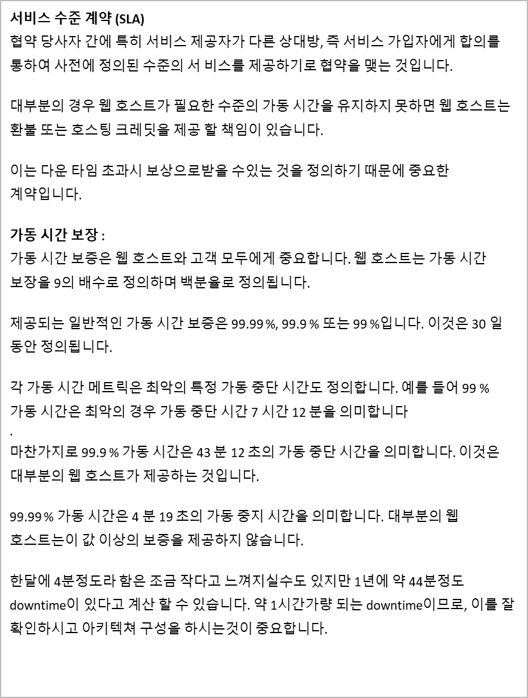
1초 | 1
1분 | 60
1시간 | 3600 | 60 | 1(시간)
하루 | 86400 | 1440 | 24(시간)
일주일 | 604800 | 10080 | 168(시간)
한달 | 2592000 | 43200 | 720(시간)
1년 | 31536000 | 525600 | 8760(시간)

장애시간 | 0:04:19 | => 약 한달간 4분19초의 가동 중지시간을 보증함
장애시간(초) | 259

하루 | 99.70
일주일 | 99.96
한달 | 99.99
일년 | 100.00

기존양식SLA
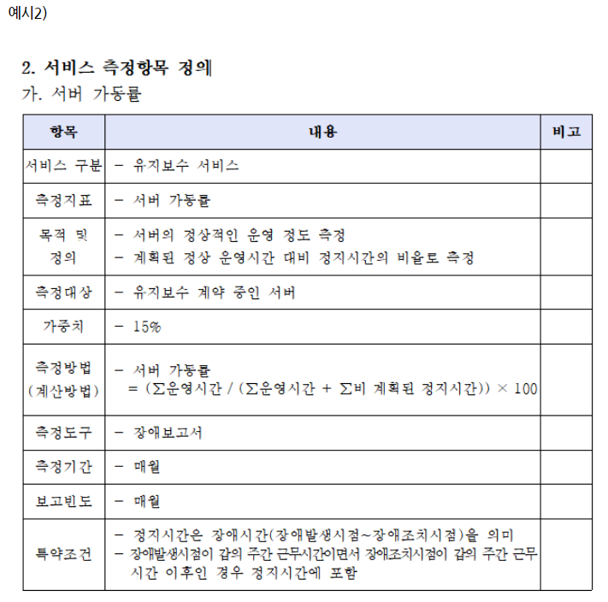
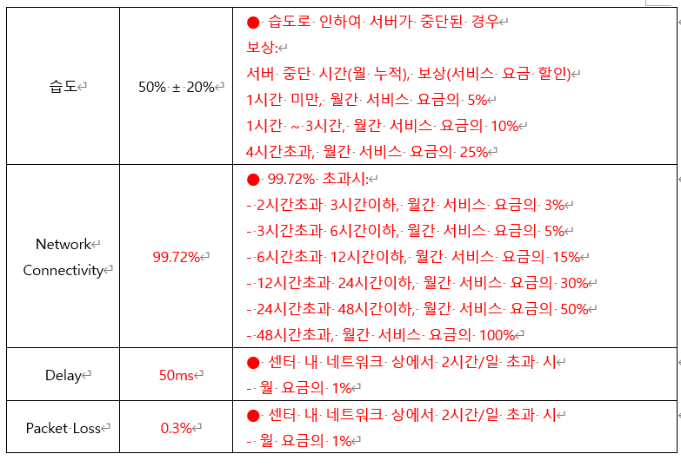
※ 예시1
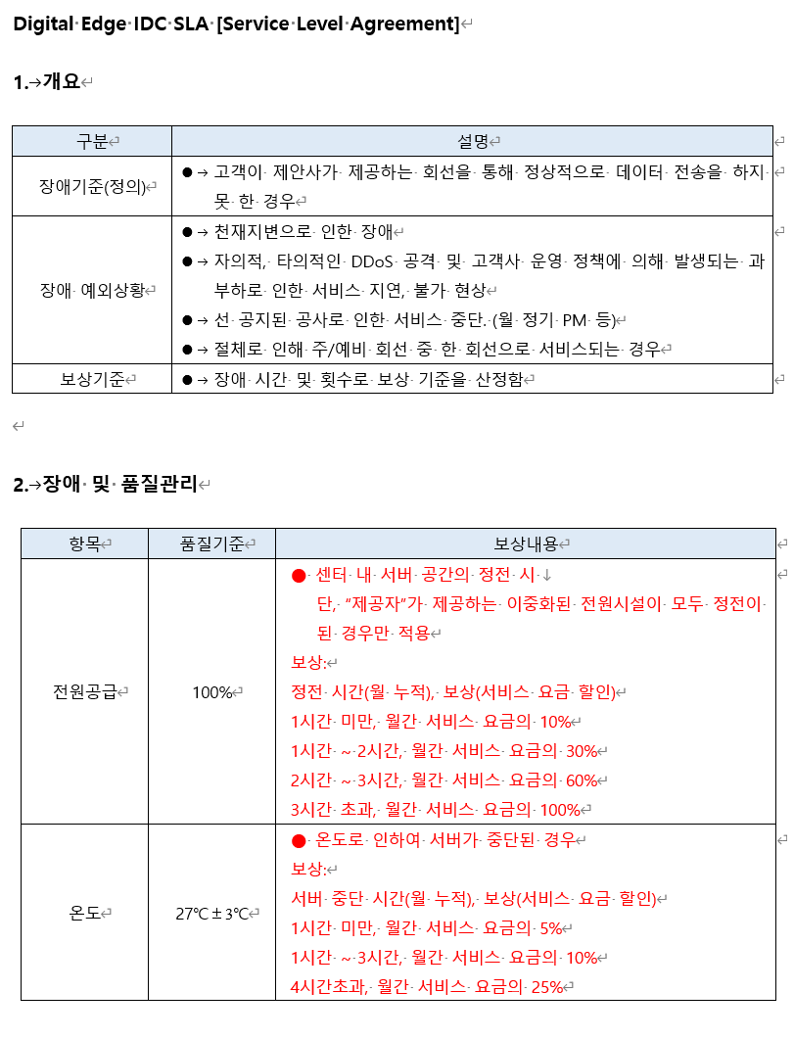
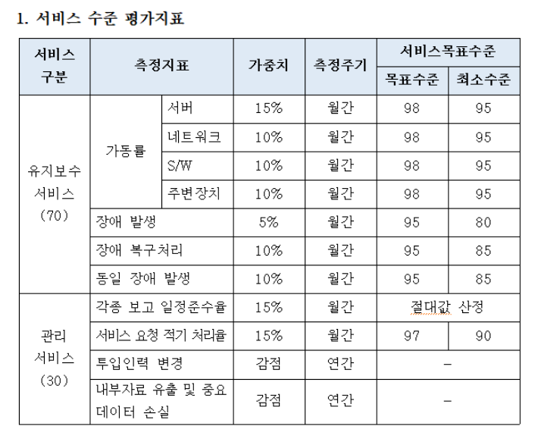

 | 서비스 수준 협약 | 목표 수준 | 가중치
 | 전력 | 99.99% | 100%
 |  | 100%
 | 온도 | 99.99% | 100%
 | 습도 | 99.99% | 100%
 | 네트워크연결 | 99.99% | 100%
 | 지연발생 | 99.99% | 100%
 | 패킷손실 | 99.99% | 100%
 | 사이트출입절차 | 99.99% | 100%

※ 예시2

